Non Teaching Staff list
Non - Teaching Staff

Sr.No | Name of Employee | Designation | Date of Birth | Appointment Date | superannuation | Quailification | Photo
1 | Shri. Milind Keshaorao Deshpande | Superintendent | 03-03-1972 | 01-07-1991 | 2030-03-31 | B.A., MS-CIT,Typing Eng,Mar. | 
2 | Shri. Jitendra Shamrao Ingle | Head - Clerk | 30-04-1974 | 22-09-2003 | 30-04-2033 | M.A(MAR),MS-CIT,Typing Eng,Mar. | 
3 | Shri. Santoshkumar Baliram Rajput | Senior - Clerk | 16-07-1982 | 01-08-2000 | 2040-07-31 | H.S.C.., MS-CIT,Typing Eng,Mar. | 
4 | Shri. Naresh Vinaykrao Solanke | Junior - Clerk | 08-07-1979 | 13-02-2006 | 2037-07-31 | B.A., MS-CIT,Typing Eng,Mar. | 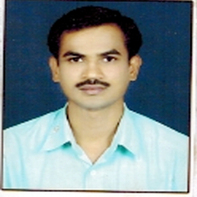
5 | Ku. Sonali Pandhrinath Tupkar | Junior - Clerk | 22-07-1987 | 20-04-2010 | 2045-03-31 | B.A., MS-CIT,Typing Eng,Mar. | 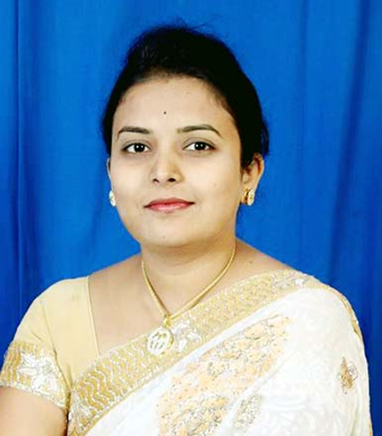
6 | Shri. Sagar Dinkar Gawai | Librarian. Attdent | 20-03-1984 | 20-04-2010 | 2044-03-31 | B.A., MS-CIT,Typing Eng,Mar. | 
7 | Shri. Rajendra Daulatrao Ingle | Peon | 01-08-1968 | 01-01-1997 | 2028-08-31 | 6th Class | 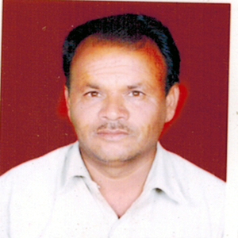
8 | Shri. Bhagwat Kisanrao Zagare | Peon | 10-07-1985 | 20-04-2010 | 31-07-2045 | M.A.,B.Ed,C.Lib.MS-CIT,Typing Eng.Mar. | 
9 | Shri. Suresh Ramdas Kamble | Peon | 04-01-1985 | 20-04-2010 | 31-01-2045 | B.A. | 

